查询 更新 删除 插入 数据操作模板

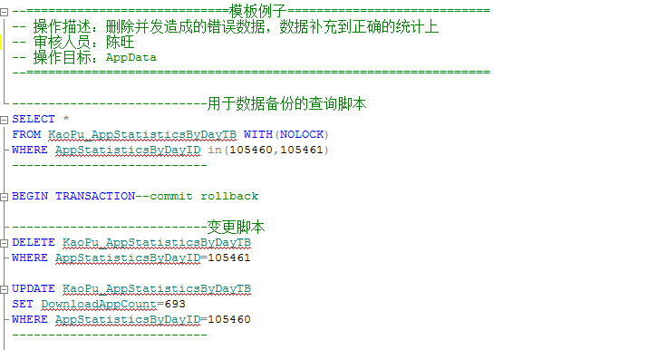
[查询][更新][删除][插入]编写(模板） | [查询][更新][删除][插入]编写(例子）

视图 存储过程 函数 编写模板
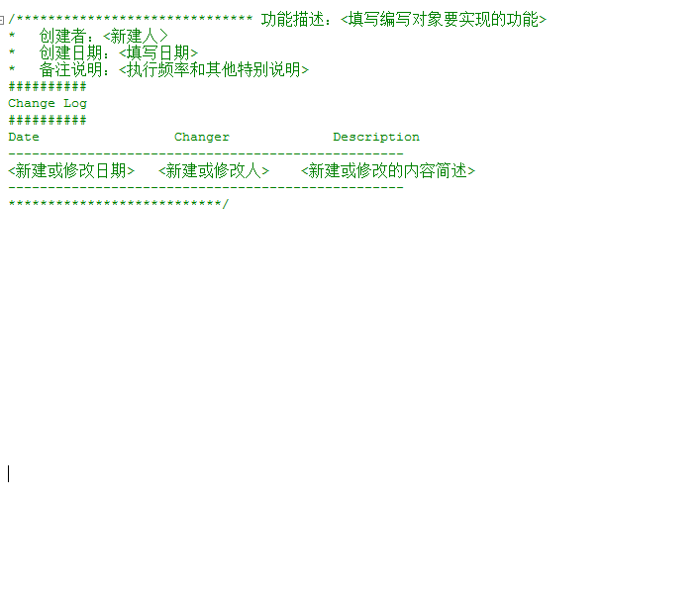
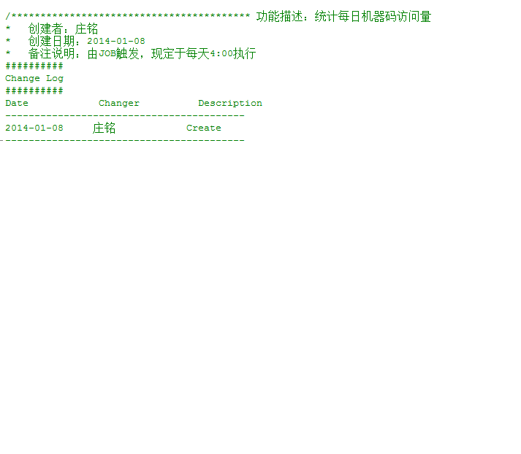
[视图][存储过程][函数]编写(模板） | [视图][存储过程][函数]编写(模板）

